工作表1
20181225EXCEL樞鈕分析 |  |  |  |  | 吳小花 | 45號
年 度 | 班 級 | 檢定類別 | 報考 人數 | 學科通 過人數 | 術科通 過人數 | 通過 率 | (0)G3的公式為=MIN(E3:F3)/D3
107 | 忠 | 軟體設計丙 | 35 | 20 | 30 | 57% | (1)選住A2:G11/插入/樞鈕分析表/接受資料範圍/產生新工作表「工作表名為樞1」/全勾報表欄位/移除加總年度/移除「加總報考人數/加總學科通過人數」
107 | 忠 | 軟體應用丙 | 30 | 28 | 20 | 67% | (2)拖曳「年度」到列標籤
107 | 忠 | 軟體應用乙 | 20 | 18 | 10 | 50% | (3)拖曳「報考人數」到「列標籤」旁的「值」
106 | 忠 | 軟體設計丙 | 34 | 19 | 29 | 56% | (4)把結果畫面截圖如下
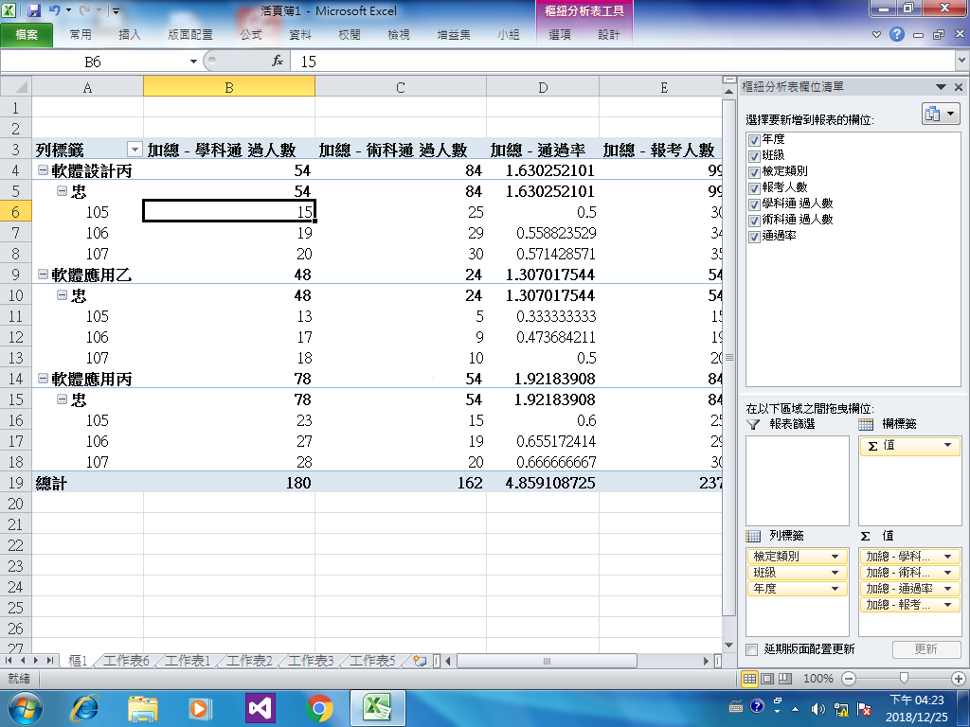
106 | 忠 | 軟體應用丙 | 29 | 27 | 19 | 66%
106 | 忠 | 軟體應用乙 | 19 | 17 | 9 | 47%
105 | 忠 | 軟體設計丙 | 30 | 15 | 25 | 50%
105 | 忠 | 軟體應用丙 | 25 | 23 | 15 | 60%
105 | 忠 | 軟體應用乙 | 15 | 13 | 5 | 33%

